Đăng nhập
Project Name | SMART TRAVEL PLATFORM |  |  |  |  | Sprint | Sprint 1
Module Code | ĐĂNG NHẬP |  | Phụ trách | Tính |  | Độ khó | Khó
Triển khai | 12/03/2026 - 25/03/2026 |  |  |  |  | Thời gian test | Round 1: 26/03/2026 - 28/03/2026 | Round 2: 30/03/2026 - 31/03/2026
Module Name | Đăng nhập
Tổng quan vòng kiểm thử
Vòng kiểm thử | Hoàn thành | Lỗi | Chưa kiểm tra | Bị chặn | Tổng số test case
Round 1 | 10 | 0 | 0 | 0 | 10
Round 2 | 0 | 0 | 0 | 0 | 0
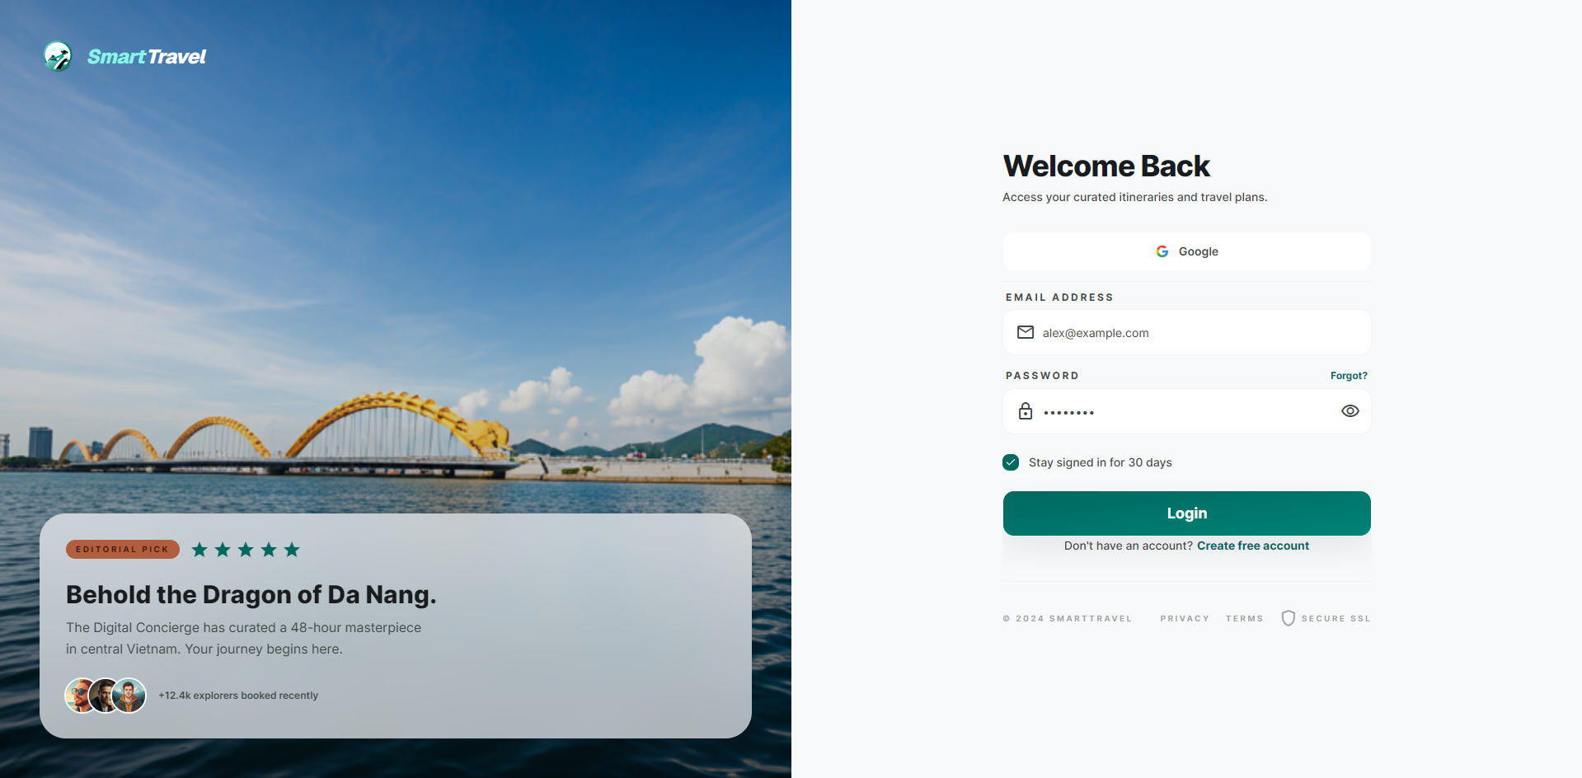

Danh sách test case
Test Case ID | Mô tả | Hành động | Điều kiện tiên quyết | Kết quả mong đợi | Kết quả thực tế | Trạng thái Vòng 1 | Ngày kiểm tra Vòng 1 | Người kiểm tra Vòng 1 | Trạng thái Vòng 2 | Ngày kiểm tra Vòng 2 | Người kiểm tra Vòng 2 | Chú thích
GUI TEST CASES
GUI-ĐĂNG NHẬP-001 | Kiểm tra bố cục form login | 1. Mở /login | Guest truy cập được trang login | Form có đủ email, password, remember me, forgot password và nút Sign in; panel phụ hiển thị cân đối | Form có đủ email, password, remember me, forgot password và nút Sign in; panel phụ hiển thị cân đối | Passed | 26/03/2026 | Tính
GUI-ĐĂNG NHẬP-002 | Kiểm tra nút show/hide mật khẩu | 1. Nhập password 2. Bấm icon show/hide | Trang login đã mở | Mật khẩu đổi đúng giữa dạng ẩn/hiện, icon phản hồi đúng trạng thái | Mật khẩu đổi đúng giữa dạng ẩn/hiện, icon phản hồi đúng trạng thái | Passed | 27/03/2026 | Tính
GUI-ĐĂNG NHẬP-003 | Kiểm tra trạng thái disable/loading khi submit | 1. Nhập dữ liệu 2. Bấm Sign in | API login phản hồi chậm giả lập | Nút submit hiển thị loading và ngăn bấm lặp | Nút submit hiển thị loading và ngăn bấm lặp | Passed | 28/03/2026 | Tính
GUI-ĐĂNG NHẬP-004 | Kiểm tra thông báo lỗi hiển thị gần form login | 1. Submit dữ liệu sai | Có lỗi đăng nhập | Thông báo lỗi không đè layout, dễ đọc và ở gần vùng form | Thông báo lỗi không đè layout, dễ đọc và ở gần vùng form | Passed | 26/03/2026 | Tính
FUNCTION TEST CASES
FUNC-ĐĂNG NHẬP-001 | Đăng nhập đúng email/mật khẩu | 1. Mở /login 2. Nhập email và mật khẩu đúng 3. Bấm Sign in | Tài khoản traveler đã xác thực | Đăng nhập thành công và điều hướng tới dashboard traveler | Đăng nhập thành công và điều hướng tới dashboard traveler | Passed | 27/03/2026 | Tính
FUNC-ĐĂNG NHẬP-002 | Đăng nhập sai mật khẩu | 1. Nhập email đúng 2. Nhập mật khẩu sai 3. Bấm Sign in | Tài khoản traveler tồn tại | Hiển thị thông báo sai email hoặc mật khẩu | Hiển thị thông báo sai email hoặc mật khẩu | Passed | 28/03/2026 | Tính
FUNC-ĐĂNG NHẬP-003 | Bỏ trống email khi đăng nhập | 1. Chỉ nhập mật khẩu 2. Bấm Sign in | Trang login đã mở | Validate yêu cầu nhập email | Validate yêu cầu nhập email | Passed | 26/03/2026 | Tính
FUNC-ĐĂNG NHẬP-004 | Bỏ trống mật khẩu khi đăng nhập | 1. Chỉ nhập email 2. Bấm Sign in | Trang login đã mở | Validate yêu cầu nhập mật khẩu | Validate yêu cầu nhập mật khẩu | Passed | 27/03/2026 | Tính
FUNC-ĐĂNG NHẬP-005 | Remember me hoạt động đúng | 1. Tick remember me 2. Login thành công 3. Tải lại trình duyệt | Tài khoản đăng nhập hợp lệ | Phiên đăng nhập được duy trì theo đúng thiết kế | Phiên đăng nhập được duy trì theo đúng thiết kế | Passed | 28/03/2026 | Tính
FUNC-ĐĂNG NHẬP-006 | Điều hướng tới quên mật khẩu | 1. Bấm Forgot password? | Trang login đã mở | Chuyển tới trang forgot password đúng route | Chuyển tới trang forgot password đúng route | Passed | 26/03/2026 | Tính

Đăng ký tài khoản
Project Name | VOYAGER AI TRAVEL PLATFORM |  |  |  |  | Sprint | Sprint 1
Module Code | ĐĂNG KÝ TÀI KHOẢN |  | Phụ trách | Bảo |  | Độ khó | Trung bình
Triển khai | 12/03/2026 - 25/03/2026 |  |  |  |  | Thời gian test | Round 1: 26/03/2026 - 28/03/2026 | Round 2: 30/03/2026 - 31/03/2026
Module Name | Đăng ký tài khoản
Tổng quan vòng kiểm thử
Vòng kiểm thử | Hoàn thành | Lỗi | Chưa kiểm tra | Bị chặn | Tổng số test case
Round 1 | 10 | 0 | 0 | 0 | 10
Round 2 | 0 | 0 | 0 | 0 | 0
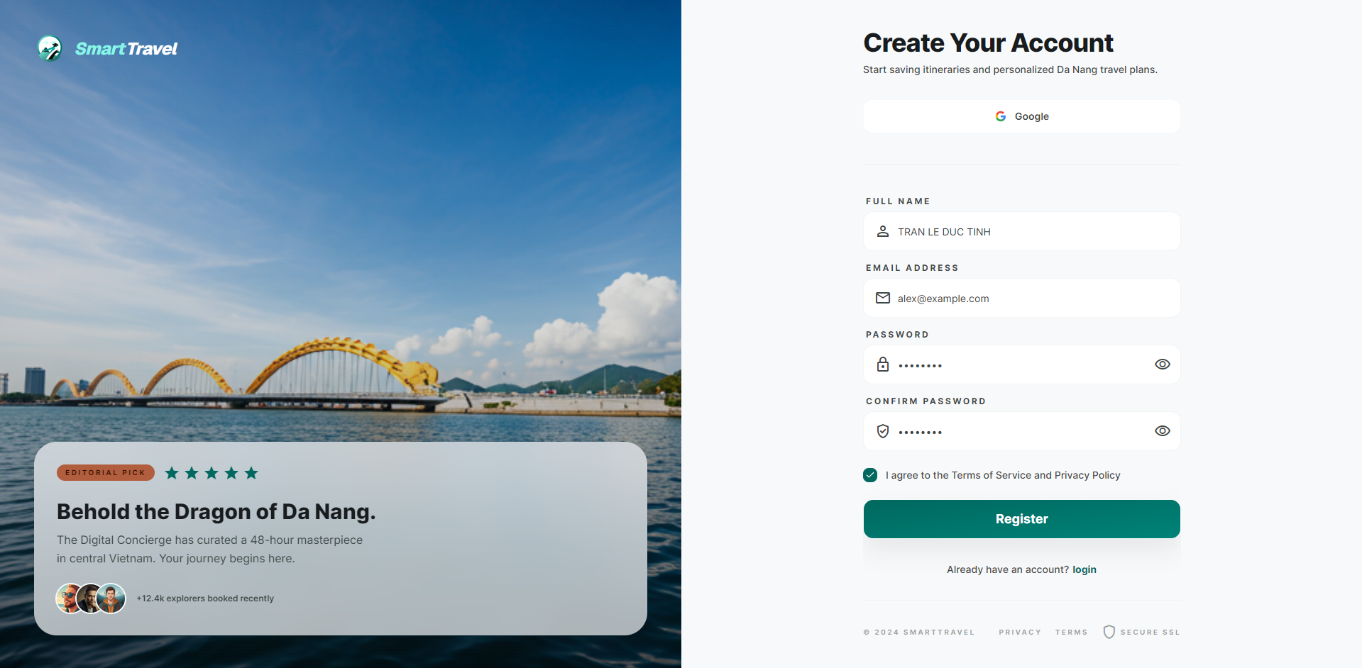

Danh sách test case
Test Case ID | Mô tả | Hành động | Điều kiện tiên quyết | Kết quả mong đợi | Kết quả thực tế | Trạng thái Vòng 1 | Ngày kiểm tra Vòng 1 | Người kiểm tra Vòng 1 | Trạng thái Vòng 2 | Ngày kiểm tra Vòng 2 | Người kiểm tra Vòng 2 | Chú thích
GUI TEST CASES
GUI-ĐĂNG KÝ TÀI KHOẢN-001 | Kiểm tra bố cục trang đăng ký | 1. Mở /signup | Guest truy cập được trang | Form đăng ký hiển thị đủ các trường, nút Register và liên kết quay lại login | Form đăng ký hiển thị đủ các trường, nút Register và liên kết quay lại login | Passed | 26/03/2026 | Bảo
GUI-ĐĂNG KÝ TÀI KHOẢN-002 | Kiểm tra placeholder/label của các trường đăng ký | 1. Quan sát từng trường form | Trang đăng ký đã mở | Label và placeholder rõ nghĩa, đúng ngôn ngữ giao diện | Label và placeholder rõ nghĩa, đúng ngôn ngữ giao diện | Passed | 27/03/2026 | Bảo
GUI-ĐĂNG KÝ TÀI KHOẢN-003 | Kiểm tra hiển thị lỗi validate inline | 1. Nhập sai vài trường 2. Blur khỏi ô input | Trang đăng ký đã mở | Thông báo validate hiển thị ngay dưới field liên quan | Thông báo validate hiển thị ngay dưới field liên quan | Passed | 28/03/2026 | Bảo
GUI-ĐĂNG KÝ TÀI KHOẢN-004 | Kiểm tra nút submit và trạng thái loading | 1. Gửi form hợp lệ | Mạng/API có độ trễ | Nút Register hiển thị loading, không cho submit liên tiếp | Nút Register hiển thị loading, không cho submit liên tiếp | Passed | 26/03/2026 | Bảo
FUNCTION TEST CASES
FUNC-ĐĂNG KÝ TÀI KHOẢN-001 | Đăng ký traveler với dữ liệu hợp lệ | 1. Mở /signup 2. Nhập đủ thông tin hợp lệ 3. Bấm Register | Email chưa tồn tại | Tạo tài khoản thành công và chuyển tới bước xác thực email | Tạo tài khoản thành công và chuyển tới bước xác thực email | Passed | 27/03/2026 | Bảo
FUNC-ĐĂNG KÝ TÀI KHOẢN-002 | Đăng ký với email đã tồn tại | 1. Nhập email đã tồn tại 2. Gửi form | Email đã được dùng | Hiển thị lỗi email đã tồn tại | Hiển thị lỗi email đã tồn tại | Passed | 28/03/2026 | Bảo
FUNC-ĐĂNG KÝ TÀI KHOẢN-003 | Mật khẩu và xác nhận mật khẩu không khớp | 1. Nhập password khác confirm password 2. Gửi form | Trang đăng ký đã mở | Hiển thị validate không khớp | Hiển thị validate không khớp | Passed | 26/03/2026 | Bảo
FUNC-ĐĂNG KÝ TÀI KHOẢN-004 | Validate định dạng email khi đăng ký | 1. Nhập email sai định dạng 2. Gửi form | Trang đăng ký đã mở | Hiển thị lỗi định dạng email | Hiển thị lỗi định dạng email | Passed | 27/03/2026 | Bảo
FUNC-ĐĂNG KÝ TÀI KHOẢN-005 | Validate password yếu | 1. Nhập mật khẩu không đạt rule 2. Gửi form | Trang đăng ký đã mở | Hiển thị rule password rõ ràng | Hiển thị rule password rõ ràng | Passed | 28/03/2026 | Bảo
FUNC-ĐĂNG KÝ TÀI KHOẢN-006 | Chuyển về login từ trang đăng ký | 1. Bấm liên kết Login | Trang đăng ký đã mở | Điều hướng đúng trang login | Điều hướng đúng trang login | Passed | 26/03/2026 | Bảo

Xác thực email OTP
Project Name | SMART TRAVEL PLATFORM |  |  |  |  | Sprint | Sprint 1
Module Code | XÁC THỰC EMAIL OTP |  | Phụ trách | Ngọc |  | Độ khó | Trung bình
Triển khai | 12/03/2026 - 25/03/2026 |  |  |  |  | Thời gian test | Round 1: 26/03/2026 - 28/03/2026 | Round 2: 30/03/2026 - 31/03/2026
Module Name | Xác thực email OTP
Tổng quan vòng kiểm thử
Vòng kiểm thử | Hoàn thành | Lỗi | Chưa kiểm tra | Bị chặn | Tổng số test case
Round 1 | 8 | 0 | 0 | 0 | 8
Round 2 | 0 | 0 | 0 | 0 | 0
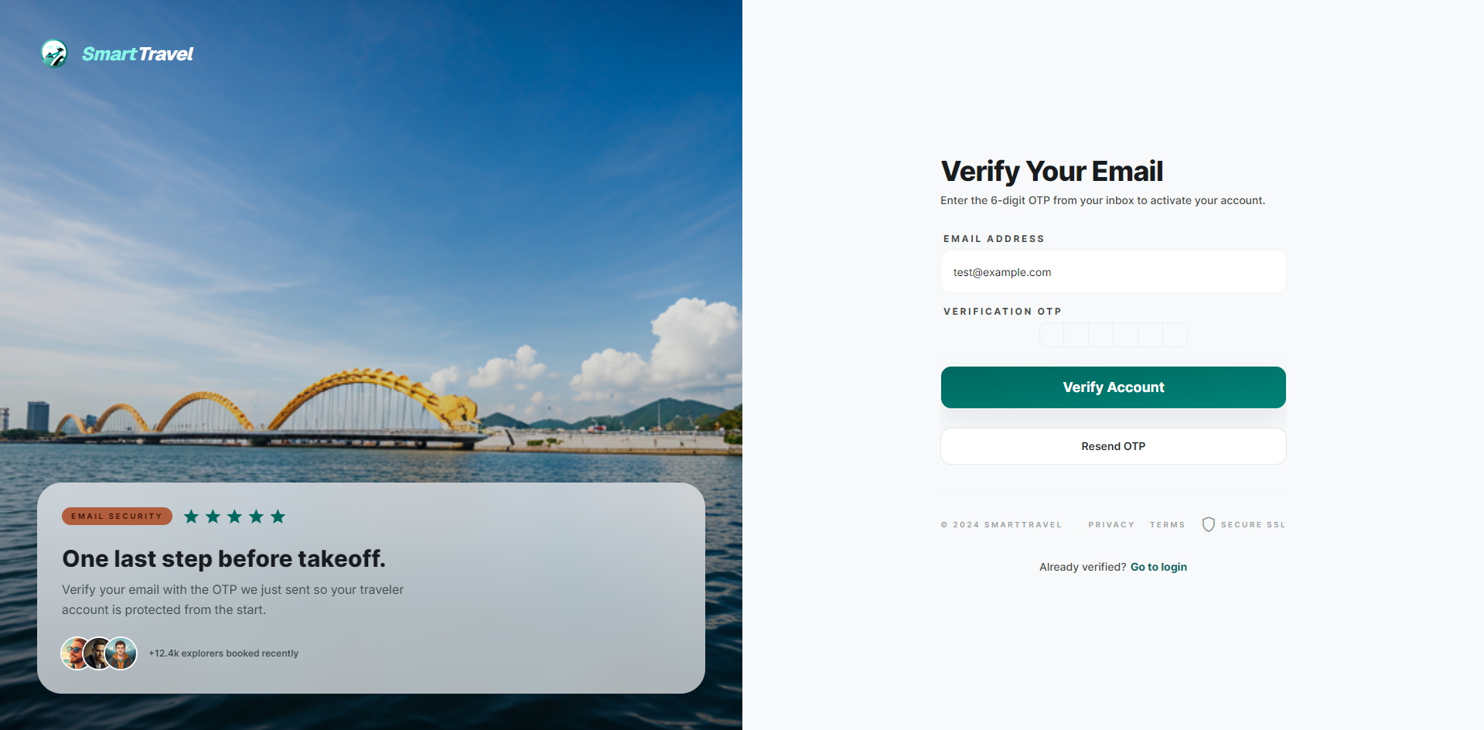

Danh sách test case
Test Case ID | Mô tả | Hành động | Điều kiện tiên quyết | Kết quả mong đợi | Kết quả thực tế | Trạng thái Vòng 1 | Ngày kiểm tra Vòng 1 | Người kiểm tra Vòng 1 | Trạng thái Vòng 2 | Ngày kiểm tra Vòng 2 | Người kiểm tra Vòng 2 | Chú thích
GUI TEST CASES
GUI-XÁC THỰC EMAIL OTP-001 | Kiểm tra giao diện ô nhập OTP | 1. Mở trang verify email OTP | Có thể truy cập route verify | Các ô OTP căn đều, focus tự chuyển và không vỡ layout | Các ô OTP căn đều, focus tự chuyển và không vỡ layout | Passed | 26/03/2026 | Ngọc
GUI-XÁC THỰC EMAIL OTP-002 | Kiểm tra nút resend OTP | 1. Quan sát và bấm Resend | Có phiên xác thực đang chờ | Nút resend hiển thị rõ và phản hồi loading/disabled hợp lý | Nút resend hiển thị rõ và phản hồi loading/disabled hợp lý | Passed | 27/03/2026 | Ngọc
GUI-XÁC THỰC EMAIL OTP-003 | Kiểm tra trạng thái submit khi OTP chưa đủ | 1. Nhập thiếu OTP | Trang đã mở | Nút xác nhận bị chặn hoặc UI cảnh báo ngay | Nút xác nhận bị chặn hoặc UI cảnh báo ngay | Passed | 28/03/2026 | Ngọc
FUNCTION TEST CASES
FUNC-XÁC THỰC EMAIL OTP-001 | Nhập OTP đúng để xác thực email | 1. Mở /verify-email-otp 2. Nhập OTP đúng 3. Submit | Người dùng vừa đăng ký và có OTP hợp lệ | Xác thực email thành công | Xác thực email thành công | Passed | 26/03/2026 | Ngọc
FUNC-XÁC THỰC EMAIL OTP-002 | Nhập OTP sai | 1. Nhập OTP sai 2. Submit | Có OTP đang chờ | Hiển thị lỗi OTP không hợp lệ | Hiển thị lỗi OTP không hợp lệ | Passed | 27/03/2026 | Ngọc
FUNC-XÁC THỰC EMAIL OTP-003 | OTP hết hạn | 1. Nhập OTP đã hết hạn 2. Submit | OTP cũ đã quá hạn | Hiển thị lỗi OTP hết hạn | Hiển thị lỗi OTP hết hạn | Passed | 28/03/2026 | Ngọc
FUNC-XÁC THỰC EMAIL OTP-004 | Gửi lại OTP | 1. Bấm Resend OTP | Tài khoản đang chờ xác thực | OTP mới được gửi thành công | OTP mới được gửi thành công | Passed | 26/03/2026 | Ngọc
FUNC-XÁC THỰC EMAIL OTP-005 | Không cho submit khi thiếu ký tự OTP | 1. Nhập thiếu số OTP 2. Submit | Trang OTP đã mở | Nút submit bị chặn hoặc hiển thị validate | Nút submit bị chặn hoặc hiển thị validate | Passed | 27/03/2026 | Ngọc

Quên mật khẩu
Project Name | SMART TRAVEL PLATFORM |  |  |  |  | Sprint | Sprint 1
Module Code | QUÊN MẬT KHẨU |  | Phụ trách | Trí |  | Độ khó | Trung bình
Triển khai | 12/03/2026 - 25/03/2026 |  |  |  |  | Thời gian test | Round 1: 26/03/2026 - 28/03/2026 | Round 2: 30/03/2026 - 31/03/2026
Module Name | Quên mật khẩu
Tổng quan vòng kiểm thử
Vòng kiểm thử | Hoàn thành | Lỗi | Chưa kiểm tra | Bị chặn | Tổng số test case
Round 1 | 8 | 0 | 0 | 0 | 8
Round 2 | 0 | 0 | 0 | 0 | 0
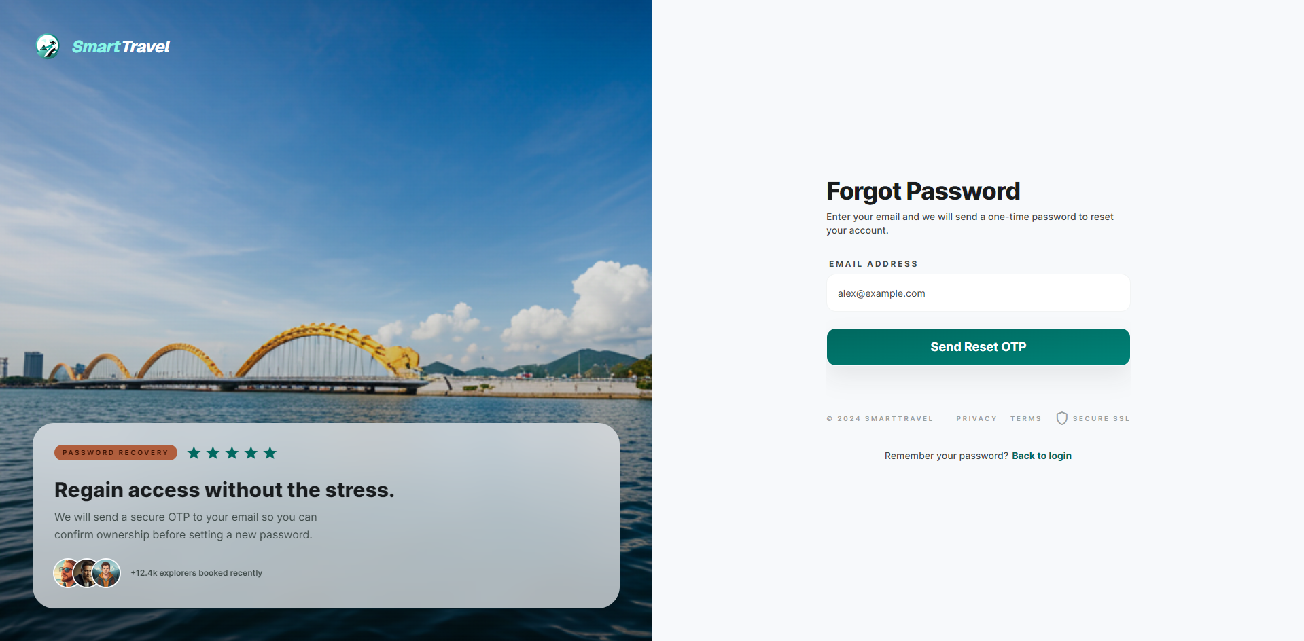

Danh sách test case
Test Case ID | Mô tả | Hành động | Điều kiện tiên quyết | Kết quả mong đợi | Kết quả thực tế | Trạng thái Vòng 1 | Ngày kiểm tra Vòng 1 | Người kiểm tra Vòng 1 | Trạng thái Vòng 2 | Ngày kiểm tra Vòng 2 | Người kiểm tra Vòng 2 | Chú thích
GUI TEST CASES
GUI-QUÊN MẬT KHẨU-001 | Kiểm tra bố cục trang quên mật khẩu | 1. Mở /forgot-password | Guest truy cập được route | Tiêu đề, mô tả, ô email và nút gửi yêu cầu hiển thị rõ | Tiêu đề, mô tả, ô email và nút gửi yêu cầu hiển thị rõ | Passed | 26/03/2026 | Trí
GUI-QUÊN MẬT KHẨU-002 | Kiểm tra điều hướng quay lại login | 1. Bấm Back to login | Trang đã mở | Điều hướng mượt và đúng route login | Điều hướng mượt và đúng route login | Passed | 27/03/2026 | Trí
GUI-QUÊN MẬT KHẨU-003 | Kiểm tra hiển thị success state sau khi gửi mail | 1. Nhập email hợp lệ 2. Submit | API trả thành công | Hiển thị toast hoặc thông báo thành công mà không vỡ layout | Hiển thị toast hoặc thông báo thành công mà không vỡ layout | Passed | 28/03/2026 | Trí
FUNCTION TEST CASES
FUNC-QUÊN MẬT KHẨU-001 | Gửi yêu cầu reset với email hợp lệ | 1. Mở /forgot-password 2. Nhập email hợp lệ 3. Submit | Email đã đăng ký | Hệ thống gửi OTP hoặc email reset thành công | Hệ thống gửi OTP hoặc email reset thành công | Passed | 26/03/2026 | Trí
FUNC-QUÊN MẬT KHẨU-002 | Nhập email không tồn tại | 1. Nhập email không tồn tại 2. Submit | Trang quên mật khẩu đã mở | Hiển thị thông báo phù hợp, an toàn dữ liệu | Hiển thị thông báo phù hợp, an toàn dữ liệu | Passed | 27/03/2026 | Trí
FUNC-QUÊN MẬT KHẨU-003 | Validate email rỗng | 1. Bỏ trống email 2. Submit | Trang đã mở | Yêu cầu nhập email | Yêu cầu nhập email | Passed | 28/03/2026 | Trí
FUNC-QUÊN MẬT KHẨU-004 | Validate email sai định dạng | 1. Nhập email sai format 2. Submit | Trang đã mở | Hiển thị lỗi định dạng email | Hiển thị lỗi định dạng email | Passed | 26/03/2026 | Trí
FUNC-QUÊN MẬT KHẨU-005 | Quay lại login từ forgot password | 1. Bấm Back to login | Trang đã mở | Điều hướng về login | Điều hướng về login | Passed | 27/03/2026 | Trí

Xác thực OTP đặt lại
Project Name | VOYAGER AI TRAVEL PLATFORM |  |  |  |  | Sprint | Sprint 1
Module Code | XÁC THỰC OTP ĐẶT LẠI |  | Phụ trách | Trí |  | Độ khó | Trung bình
Triển khai | 12/03/2026 - 25/03/2026 |  |  |  |  | Thời gian test | Round 1: 26/03/2026 - 28/03/2026 | Round 2: 30/03/2026 - 31/03/2026
Module Name | Xác thực OTP đặt lại mật khẩu
Tổng quan vòng kiểm thử
Vòng kiểm thử | Hoàn thành | Lỗi | Chưa kiểm tra | Bị chặn | Tổng số test case
Round 1 | 8 | 0 | 0 | 0 | 8
Round 2 | 0 | 0 | 0 | 0 | 0

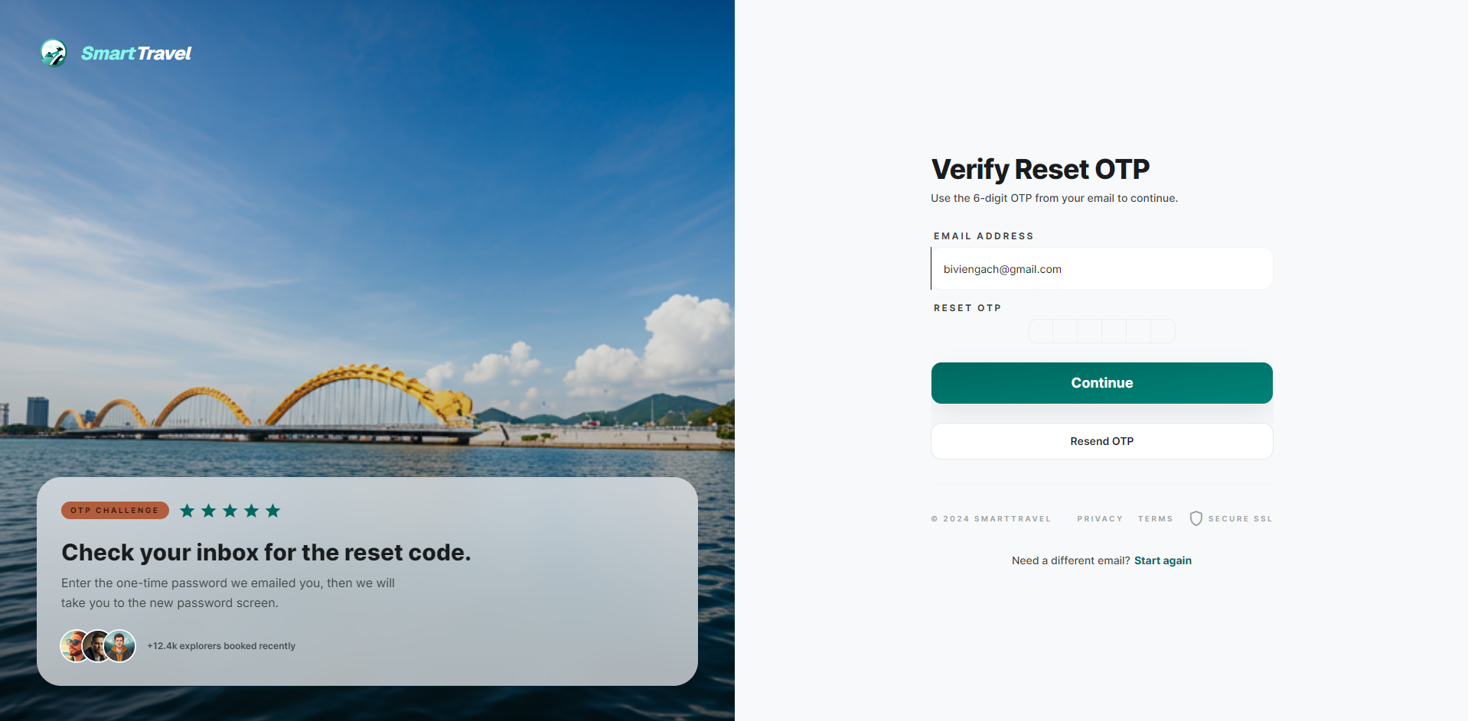

Danh sách test case
Test Case ID | Mô tả | Hành động | Điều kiện tiên quyết | Kết quả mong đợi | Kết quả thực tế | Trạng thái Vòng 1 | Ngày kiểm tra Vòng 1 | Người kiểm tra Vòng 1 | Trạng thái Vòng 2 | Ngày kiểm tra Vòng 2 | Người kiểm tra Vòng 2 | Chú thích
GUI TEST CASES
GUI-XÁC THỰC OTP ĐẶT LẠI-001 | Kiểm tra giao diện OTP reset | 1. Mở /forgot-password/verify-otp | Có flow reset đang chạy | Các ô OTP, nút submit, resend hiển thị cân đối | Các ô OTP, nút submit, resend hiển thị cân đối | Passed | 26/03/2026 | Trí
GUI-XÁC THỰC OTP ĐẶT LẠI-002 | Kiểm tra focus tự động giữa các ô OTP | 1. Nhập liên tiếp các số OTP | Trang OTP reset đã mở | Con trỏ chuyển sang ô kế tiếp tự động | Con trỏ chuyển sang ô kế tiếp tự động | Passed | 27/03/2026 | Trí
GUI-XÁC THỰC OTP ĐẶT LẠI-003 | Kiểm tra lỗi hiển thị khi OTP sai | 1. Submit OTP sai | Có lỗi xác thực | Thông báo lỗi hiển thị rõ và không che ô nhập | Thông báo lỗi hiển thị rõ và không che ô nhập | Passed | 28/03/2026 | Trí
FUNCTION TEST CASES
FUNC-XÁC THỰC OTP ĐẶT LẠI-001 | Nhập OTP reset đúng | 1. Mở /forgot-password/verify-otp 2. Nhập OTP đúng 3. Submit | Đã yêu cầu reset password | Xác nhận OTP thành công và sang bước reset mật khẩu | Xác nhận OTP thành công và sang bước reset mật khẩu | Passed | 26/03/2026 | Trí
FUNC-XÁC THỰC OTP ĐẶT LẠI-002 | Nhập OTP reset sai | 1. Nhập OTP sai 2. Submit | Có OTP chờ | Hiển thị lỗi OTP không đúng | Hiển thị lỗi OTP không đúng | Passed | 27/03/2026 | Trí
FUNC-XÁC THỰC OTP ĐẶT LẠI-003 | OTP reset hết hạn | 1. Nhập OTP đã quá hạn | Có OTP cũ | Hiển thị lỗi hết hạn | Hiển thị lỗi hết hạn | Passed | 28/03/2026 | Trí
FUNC-XÁC THỰC OTP ĐẶT LẠI-004 | Gửi lại OTP reset | 1. Bấm resend | Email reset hợp lệ | Gửi lại OTP thành công | Gửi lại OTP thành công | Passed | 26/03/2026 | Trí
FUNC-XÁC THỰC OTP ĐẶT LẠI-005 | Không cho submit khi chưa điền đủ OTP | 1. Nhập thiếu ký tự 2. Submit | Trang OTP đã mở | Validate hiển thị đúng | Validate hiển thị đúng | Passed | 27/03/2026 | Trí

Đặt lại mật khẩu
Project Name | TRAVEL AI PLATFORM |  |  |  |  | Sprint | Sprint 1
Module Code | ĐẶT LẠI MẬT KHẨU |  | Phụ trách | Thành |  | Độ khó | Khó
Triển khai | 12/03/2026 - 25/03/2026 |  |  |  |  | Thời gian test | Round 1: 26/03/2026 - 28/03/2026 | Round 2: 30/03/2026 - 31/03/2026
Module Name | Đặt lại mật khẩu
Tổng quan vòng kiểm thử
Vòng kiểm thử | Hoàn thành | Lỗi | Chưa kiểm tra | Bị chặn | Tổng số test case
Round 1 | 8 | 0 | 0 | 0 | 8
Round 2 | 0 | 0 | 0 | 0 | 0
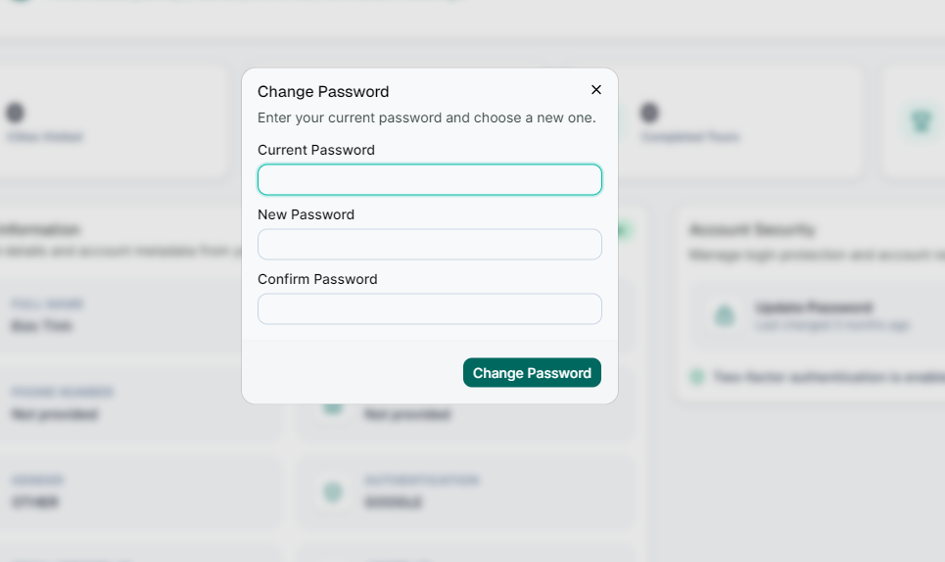

Danh sách A9:M20test case
Test Case ID | Mô tả | Hành động | Điều kiện tiên quyết | Kết quả mong đợi | Kết quả thực tế | Trạng thái Vòng 1 | Ngày kiểm tra Vòng 1 | Người kiểm tra Vòng 1 | Trạng thái Vòng 2 | Ngày kiểm tra Vòng 2 | Người kiểm tra Vòng 2 | Chú thích
GUI TEST CASES
GUI-ĐẶT LẠI MẬT KHẨU-001 | Kiểm tra bố cục form reset password | 1. Mở /reset-password | Có token hoặc route hợp lệ | Form có password, confirm password, rule và nút submit rõ ràng | Form có password, confirm password, rule và nút submit rõ ràng | Passed | 26/03/2026 | Thành
GUI-ĐẶT LẠI MẬT KHẨU-002 | Kiểm tra icon show/hide mật khẩu ở cả 2 trường | 1. Nhập password và confirm 2. Bấm icon mắt | Trang đã mở | Cả hai ô phản hồi đúng trạng thái ẩn/hiện | Cả hai ô phản hồi đúng trạng thái ẩn/hiện | Passed | 27/03/2026 | Thành
GUI-ĐẶT LẠI MẬT KHẨU-003 | Kiểm tra hiển thị rule mật khẩu | 1. Focus vào ô mật khẩu | Trang reset đã mở | Rule mật khẩu hiển thị dễ đọc, không chồng lấp | Rule mật khẩu hiển thị dễ đọc, không chồng lấp | Passed | 28/03/2026 | Thành
FUNCTION TEST CASES
FUNC-ĐẶT LẠI MẬT KHẨU-001 | Đặt lại mật khẩu với token hợp lệ | 1. Mở /reset-password 2. Nhập mật khẩu mới hợp lệ 3. Submit | Có token reset hợp lệ | Đổi mật khẩu thành công và có thể login lại | Đổi mật khẩu thành công và có thể login lại | Passed | 26/03/2026 | Thành
FUNC-ĐẶT LẠI MẬT KHẨU-002 | Token reset không hợp lệ | 1. Mở link reset sai token | Token sai hoặc thiếu | Hiển thị lỗi token không hợp lệ | Hiển thị lỗi token không hợp lệ | Passed | 27/03/2026 | Thành
FUNC-ĐẶT LẠI MẬT KHẨU-003 | Mật khẩu mới không đạt rule | 1. Nhập mật khẩu yếu 2. Submit | Có token hợp lệ | Hiển thị rule mật khẩu | Hiển thị rule mật khẩu | Passed | 28/03/2026 | Thành
FUNC-ĐẶT LẠI MẬT KHẨU-004 | Confirm password không khớp | 1. Nhập confirm khác password 2. Submit | Có token hợp lệ | Hiển thị validate không khớp | Hiển thị validate không khớp | Passed | 26/03/2026 | Thành
FUNC-ĐẶT LẠI MẬT KHẨU-005 | Login được với mật khẩu mới | 1. Reset thành công 2. Quay lại login 3. Dùng password mới | Đã đổi mật khẩu | Đăng nhập thành công | Đăng nhập thành công | Passed | 27/03/2026 | Thành

Đăng ký provider
Project Name | TRAVEL SMART PLATFORM |  |  |  |  | Sprint | Sprint 1
Module Code | ĐĂNG KÝ PROVIDER |  | Phụ trách | Bảo |  | Độ khó | Trung bình
Triển khai | 12/03/2026 - 25/03/2026 |  |  |  |  | Thời gian test | Round 1: 26/03/2026 - 28/03/2026 | Round 2: 30/03/2026 - 31/03/2026
Module Name | Gửi đơn đăng ký provider
Tổng quan vòng kiểm thử
Vòng kiểm thử | Hoàn thành | Lỗi | Chưa kiểm tra | Bị chặn | Tổng số test case
Round 1 | 8 | 0 | 0 | 0 | 8
Round 2 | 0 | 0 | 0 | 0 | 0
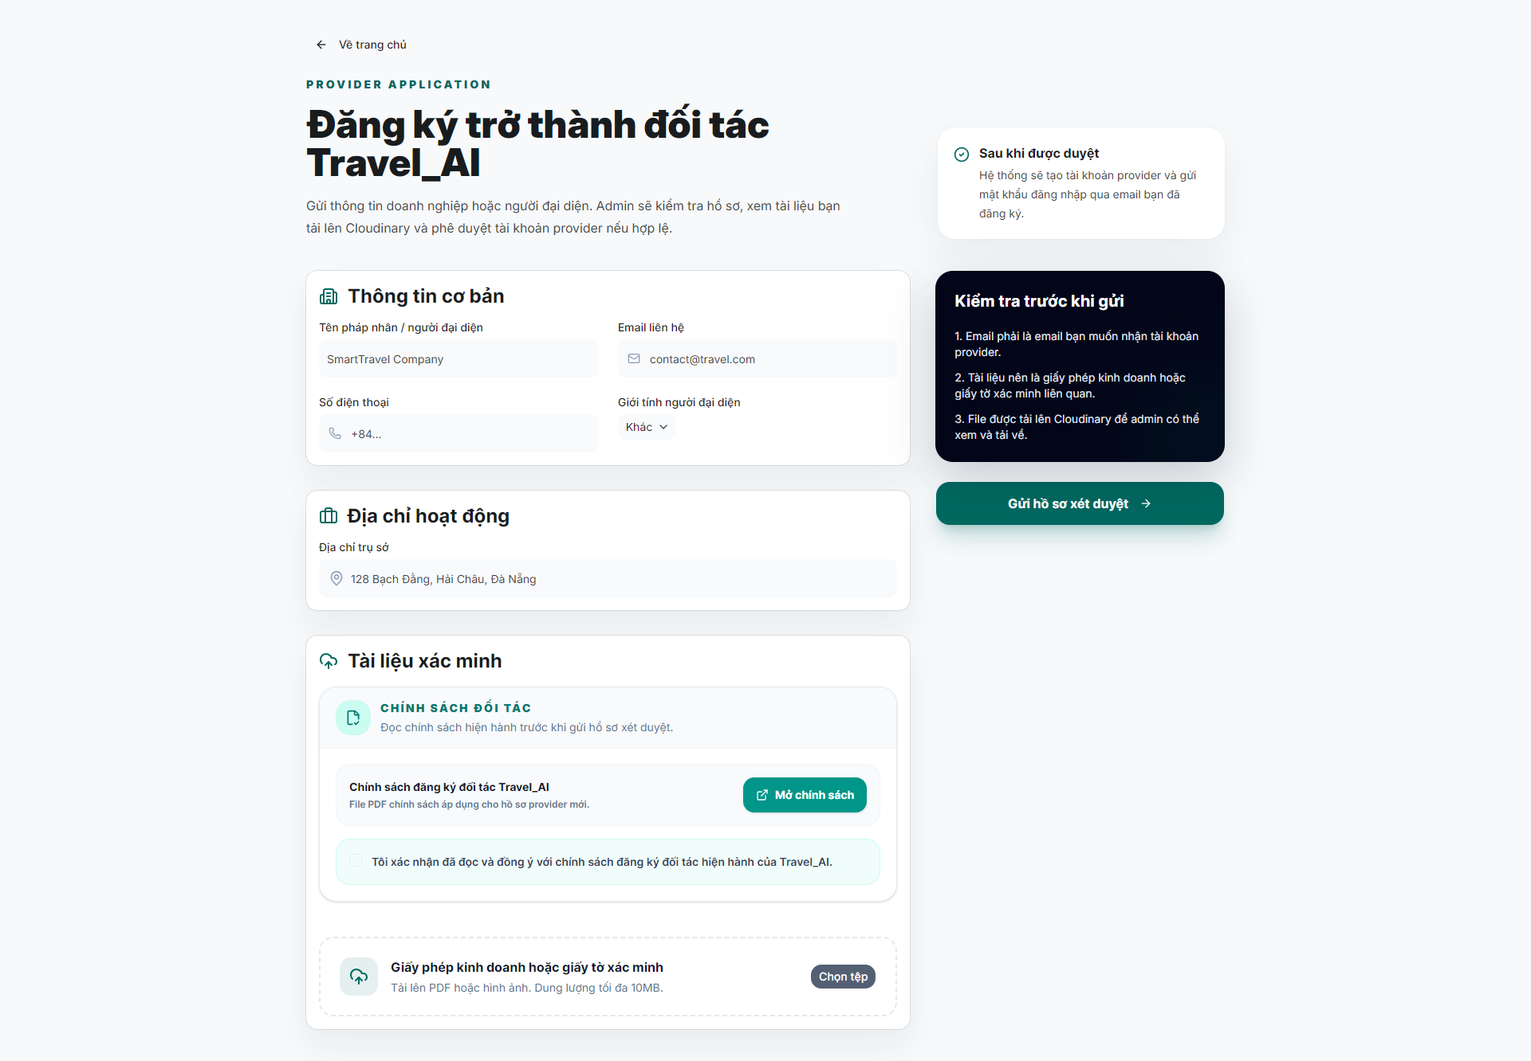
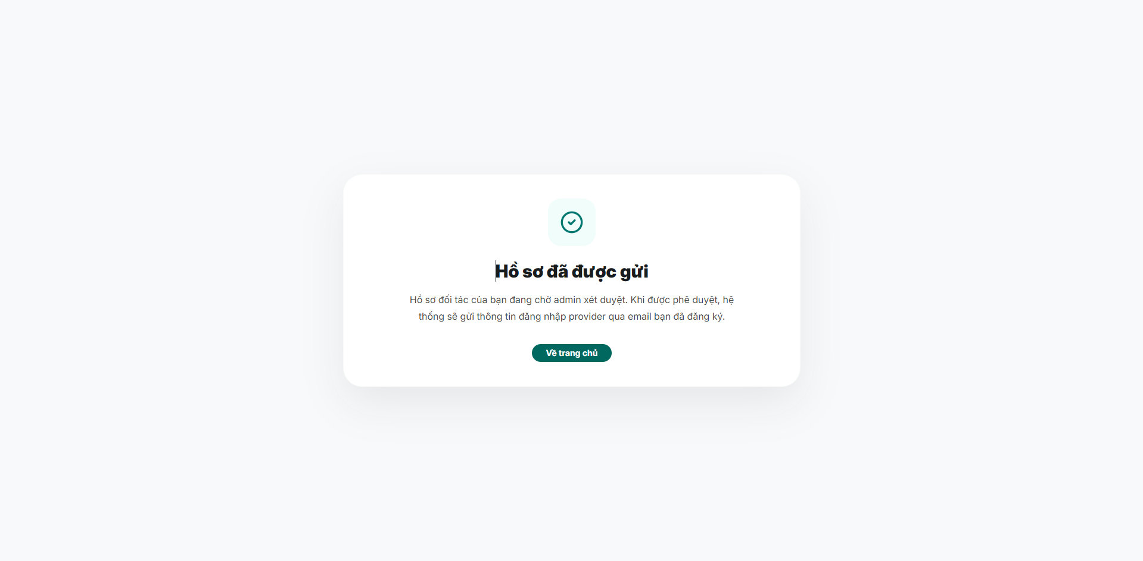

Danh sách test case
Test Case ID | Mô tả | Hành động | Điều kiện tiên quyết | Kết quả mong đợi | Kết quả thực tế | Trạng thái Vòng 1 | Ngày kiểm tra Vòng 1 | Người kiểm tra Vòng 1 | Trạng thái Vòng 2 | Ngày kiểm tra Vòng 2 | Người kiểm tra Vòng 2 | Chú thích
GUI TEST CASES
GUI-ĐĂNG KÝ PROVIDER-001 | Kiểm tra bố cục form apply provider | 1. Mở /apply-provider | Guest truy cập được form | Các khối thông tin công ty, upload file, mô tả và nút submit hiển thị tách bạch | Các khối thông tin công ty, upload file, mô tả và nút submit hiển thị tách bạch | Passed | 26/03/2026 | Bảo
GUI-ĐĂNG KÝ PROVIDER-002 | Kiểm tra upload file component | 1. Chọn tệp minh chứng | Trang form đã mở | Tên file, trạng thái upload và nút thay file hiển thị đúng | Tên file, trạng thái upload và nút thay file hiển thị đúng | Passed | 27/03/2026 | Bảo
GUI-ĐĂNG KÝ PROVIDER-003 | Kiểm tra waiting state sau submit | 1. Submit form thành công | Form hợp lệ | Màn hình chờ xét duyệt hiển thị rõ trạng thái và thông điệp tiếp theo | Màn hình chờ xét duyệt hiển thị rõ trạng thái và thông điệp tiếp theo | Passed | 28/03/2026 | Bảo
FUNCTION TEST CASES
FUNC-ĐĂNG KÝ PROVIDER-001 | Gửi hồ sơ provider hợp lệ | 1. Mở /apply-provider 2. Nhập thông tin + upload file 3. Submit | Guest truy cập được form | Tạo hồ sơ pending thành công | Tạo hồ sơ pending thành công | Passed | 26/03/2026 | Bảo
FUNC-ĐĂNG KÝ PROVIDER-002 | Upload file minh chứng đúng định dạng | 1. Chọn file PDF hợp lệ | Trang form đã mở | Upload thành công và hiển thị tên file | Upload thành công và hiển thị tên file | Passed | 27/03/2026 | Bảo
FUNC-ĐĂNG KÝ PROVIDER-003 | Thiếu thông tin bắt buộc | 1. Bỏ trống vài field 2. Submit | Trang form đã mở | Hiển thị validate rõ ràng | Hiển thị validate rõ ràng | Passed | 28/03/2026 | Bảo
FUNC-ĐĂNG KÝ PROVIDER-004 | File upload sai định dạng | 1. Upload file không hợp lệ | Trang form đã mở | Hiển thị lỗi định dạng file | Hiển thị lỗi định dạng file | Passed | 26/03/2026 | Bảo
FUNC-ĐĂNG KÝ PROVIDER-005 | Sau submit thành công hiển thị waiting state | 1. Gửi form thành công | Form hợp lệ | Chuyển sang màn hình chờ xét duyệt | Chuyển sang màn hình chờ xét duyệt | Passed | 27/03/2026 | Bảo

Duyệt provider
Project Name | SMART TRAVEL PLATFORM |  |  |  |  | Sprint | Sprint 1
Module Code | DUYỆT PROVIDER |  | Phụ trách | Thành |  | Độ khó | Khó
Triển khai | 12/03/2026 - 25/03/2026 |  |  |  |  | Thời gian test | Round 1: 26/03/2026 - 28/03/2026 | Round 2: 30/03/2026 - 31/03/2026
Module Name | Quản lý xét duyệt provider
Tổng quan vòng kiểm thử
Vòng kiểm thử | Hoàn thành | Lỗi | Chưa kiểm tra | Bị chặn | Tổng số test case
Round 1 | 7 | 1 | 0 | 0 | 8
Round 2 | 1 | 0 | 0 | 0 | 1
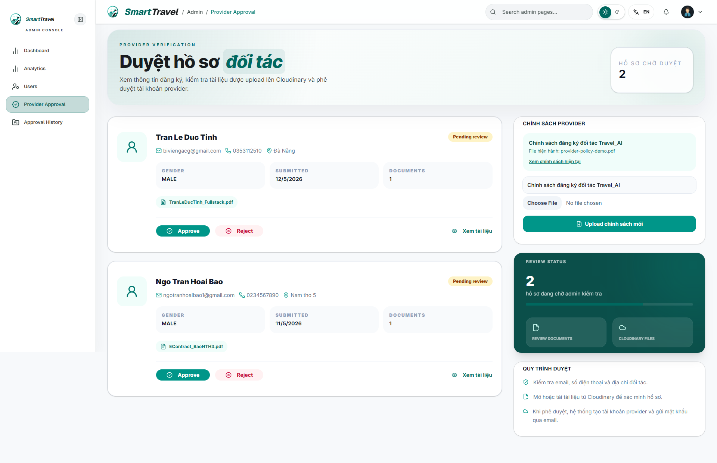

Danh sách test case
Test Case ID | Mô tả | Hành động | Điều kiện tiên quyết | Kết quả mong đợi | Kết quả thực tế | Trạng thái Vòng 1 | Ngày kiểm tra Vòng 1 | Người kiểm tra Vòng 1 | Trạng thái Vòng 2 | Ngày kiểm tra Vòng 2 | Người kiểm tra Vòng 2 | Chú thích
GUI TEST CASES
GUI-DUYỆT PROVIDER-001 | Kiểm tra card hồ sơ pending | 1. Mở trang provider approval | Admin có dữ liệu pending | Mỗi card hiển thị đủ tên công ty, liên hệ, file, trạng thái và action | Mỗi card hiển thị đủ tên công ty, liên hệ, file, trạng thái và action | Passed | 26/03/2026 | Thành
GUI-DUYỆT PROVIDER-002 | Kiểm tra dialog/confirm khi reject | 1. Bấm Reject | Có hồ sơ pending | Dialog nhập lý do reject hiển thị đúng và có validate | Dialog nhập lý do reject hiển thị đúng và có validate | Passed | 27/03/2026 | Thành
GUI-DUYỆT PROVIDER-003 | Kiểm tra trạng thái nút Approve/Reject khi đang xử lý | 1. Bấm một action | API có độ trễ | Nút loading và khóa bấm lặp hợp lý | Nút loading và khóa bấm lặp hợp lý | Passed | 28/03/2026 | Thành
FUNCTION TEST CASES
FUNC-DUYỆT PROVIDER-001 | Admin xem danh sách hồ sơ pending | 1. Đăng nhập admin 2. Mở /admin/provider-approval | Có hồ sơ pending | Danh sách hồ sơ chờ duyệt hiển thị đúng | Danh sách hồ sơ chờ duyệt hiển thị đúng | Passed | 26/03/2026 | Thành
FUNC-DUYỆT PROVIDER-002 | Admin approve hồ sơ provider | 1. Chọn hồ sơ 2. Bấm Approve | Admin có quyền | Hồ sơ chuyển approved | Hồ sơ chuyển approved | Passed | 27/03/2026 | Thành
FUNC-DUYỆT PROVIDER-003 | Admin reject hồ sơ provider | 1. Chọn hồ sơ 2. Bấm Reject 3. Nhập lý do | Admin có quyền | Hồ sơ chuyển rejected và lưu lý do | Hồ sơ chuyển rejected và lưu lý do | Passed | 28/03/2026 | Thành
FUNC-DUYỆT PROVIDER-004 | Provider chưa approved không login được | 1. Dùng tài khoản pending login provider | Tài khoản provider pending | Bị chặn login với thông báo đúng | Đã retest sau khi fix, kết quả đạt đúng mong đợi. | Failed | 26/03/2026 | Thành | Passed | 30/03/2026 | Thành | Retest sau khi sửa validate trạng thái provider
FUNC-DUYỆT PROVIDER-005 | Danh sách pending giảm sau khi xử lý | 1. Approve hoặc reject một hồ sơ | Có hồ sơ pending | Hồ sơ bị loại khỏi danh sách pending hiện tại | Hồ sơ bị loại khỏi danh sách pending hiện tại | Passed | 27/03/2026 | Thành

Lịch sử duyệt provider
Project Name | VOYAGER AI TRAVEL PLATFORM |  |  |  |  | Sprint | Sprint 1
Module Code | LỊCH SỬ DUYỆT |  | Phụ trách | Ngọc |  | Độ khó | Trung bình
Triển khai | 12/03/2026 - 25/03/2026 |  |  |  |  | Thời gian test | Round 1: 26/03/2026 - 28/03/2026 | Round 2: 30/03/2026 - 31/03/2026
Module Name | Lịch sử duyệt provider
Tổng quan vòng kiểm thử
Vòng kiểm thử | Hoàn thành | Lỗi | Chưa kiểm tra | Bị chặn | Tổng số test case
Round 1 | 7 | 0 | 0 | 0 | 7
Round 2 | 0 | 0 | 0 | 0 | 0
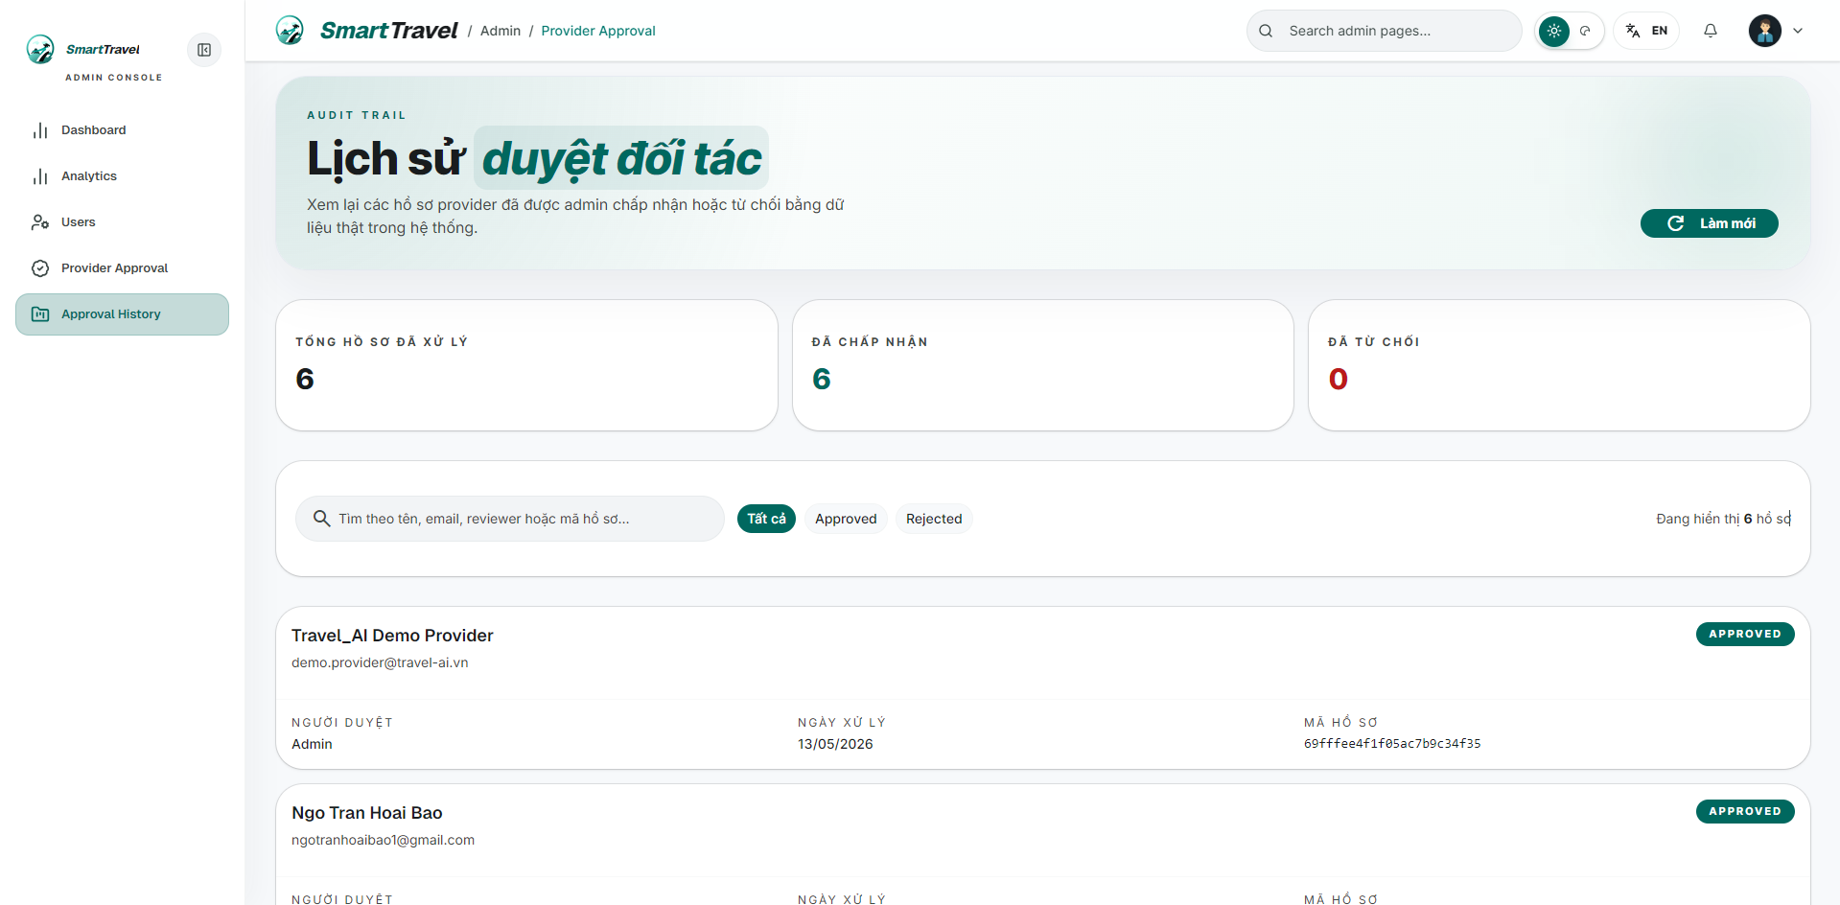

Danh sách test case
Test Case ID | Mô tả | Hành động | Điều kiện tiên quyết | Kết quả mong đợi | Kết quả thực tế | Trạng thái Vòng 1 | Ngày kiểm tra Vòng 1 | Người kiểm tra Vòng 1 | Trạng thái Vòng 2 | Ngày kiểm tra Vòng 2 | Người kiểm tra Vòng 2 | Chú thích
GUI TEST CASES
GUI-LỊCH SỬ DUYỆT-001 | Kiểm tra bảng/list lịch sử duyệt | 1. Mở trang history | Admin có dữ liệu processed | Danh sách hiển thị trạng thái, thời gian, người xử lý và lý do nếu có | Danh sách hiển thị trạng thái, thời gian, người xử lý và lý do nếu có | Passed | 26/03/2026 | Ngọc
GUI-LỊCH SỬ DUYỆT-002 | Kiểm tra badge trạng thái trong history | 1. Quan sát các hồ sơ approved/rejected | Có đủ trạng thái | Màu sắc badge phân biệt rõ approved và rejected | Màu sắc badge phân biệt rõ approved và rejected | Passed | 27/03/2026 | Ngọc
GUI-LỊCH SỬ DUYỆT-003 | Kiểm tra empty state của history | 1. Mở khi chưa có dữ liệu | Hệ thống chưa có hồ sơ processed | Hiển thị empty state rõ ràng | Hiển thị empty state rõ ràng | Passed | 28/03/2026 | Ngọc
FUNCTION TEST CASES
FUNC-LỊCH SỬ DUYỆT-001 | Hiển thị lịch sử approve và reject | 1. Mở /admin/provider-approval-history | Đã có hồ sơ đã xử lý | Hiển thị đủ hồ sơ processed | Hiển thị đủ hồ sơ processed | Passed | 26/03/2026 | Ngọc
FUNC-LỊCH SỬ DUYỆT-002 | Hiển thị đúng lý do reject | 1. Xem một hồ sơ bị reject | Có hồ sơ rejected | Lý do reject hiển thị đúng | Lý do reject hiển thị đúng | Passed | 27/03/2026 | Ngọc
FUNC-LỊCH SỬ DUYỆT-003 | Hiển thị đúng thời gian xử lý | 1. Quan sát cột processed time | Có dữ liệu history | Ngày giờ xử lý đúng định dạng | Ngày giờ xử lý đúng định dạng | Passed | 28/03/2026 | Ngọc
FUNC-LỊCH SỬ DUYỆT-004 | Phân biệt rõ trạng thái approved/rejected | 1. Quan sát badge trạng thái | Có dữ liệu history | Badge trạng thái hiển thị rõ ràng | Badge trạng thái hiển thị rõ ràng | Passed | 26/03/2026 | Ngọc

